Datos personales
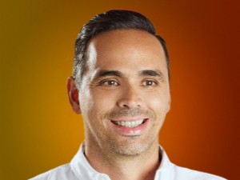

Nombres: | Pedro Pablo
Apellidos: | Duart Segale
Facebook: | https://www.facebook.com/PedroPabloDuartEc
Twitter: | @PedroPabloDuart
Descripción:

